상품제안서
수선화 쿠프 5.5인치 2p세트(접시) | 상품코드: F00870

 |  |  |  |  |  | 02-412-0044 | www.easy1.co.kr
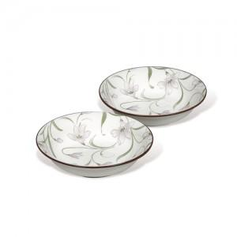

【상세/제작정보】 | - 1도 당 판비 50,000원 - 개당 작업비 100원 *수량 200개 미만시 작업비20,000원

【인쇄/포장옵션】 | 풀칼라 / 별도문의

【공급단가】 | 수량 | 100~ | 500~ | 1,000~ | 3,000~
*VAT별도 | 단가 | 4,730원 | 4,550원 | 4,380원 | 4,200원

【상품 URL】 | https://easy1.co.kr:443/src/goods_detail.php?gdno=870

